Form
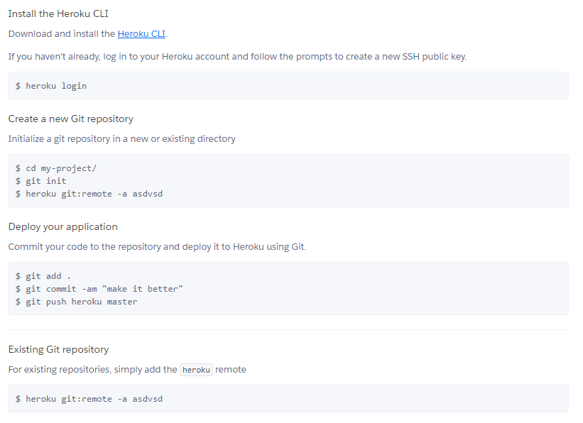
ZAMAWIAJĄCY | Nr. Zamówienia |  | 20 |  | Data | 09.09.2019r.
User2 |  |  |  |  | Data realizacji | 07.10.2019r.
 | Ilość stron | 2

 | NUMER LAKIERU |  |  | Czarny |  |  | Półmat

